SOP
亚马逊运营SOP计划（产品推广流程）
时间节点 |  |  | 运营内容 | Tips
拿到要做的产品 | Get Product 确定要上架的产品 | <1>确定产品类目 | ①无品牌,无亚马逊自营垄断，或者无大牌居多可进入 ②查看Top100的review数量，50＜可进入＜100（可根据实际情况来取这个数值） ③根据产品的竞争程度找出属于自己的蓝海类目（根据右侧导航栏找到好推广进入的红海类目也可以） | 根据搜索界面首页重复类目或Best seller或Amazon Chioce的类目选择精准的 a.搜索结果页面首页所有链接的类目筛选重复率最高的 b.BSR的节点 c.Amazon Chioce的节点 统计好以上节点，综合所有找能最快冲进bsr前100的类目，看90-100名的单量
 |  | <2>确定产品核心词 | ①反查与产品相关的类目BSR中对标产品前5的优质关键词 ②反查与产品相关类目NR中对标产品前五的优质关键词 ③利用词频工具，根据高频词确定词根，整理出5-10个（根据实际情况来），两两配对组合成长尾词，去前台测试找到适合自己的关键词或长尾词 ④通过第三方工具筛选适合自己的广告词，留着备用或用于ST ⑤反查核心词前五的对标产品的优质关键词 ⑥挑选亚马逊前台搜索框（可用KW+0-9，A-Z）/左边导航栏的一些修饰词 PS:搜索框按搜索热度排名/机器喜欢/消费者并非下单的词- ⑦将以上都整理在表格里，记录魔词中的搜索量，最终确定自己的核心词如右图（搜索量居中已有推广数据可以考虑埋标题，搜索量高的词埋在listing中去）
 |  | <3>产品分析 | ①定位产品的消费人群，用户画像 ②通过前台竞品做产品的微创新（差异化），同时根据①做定价 ③差异化参考：价格差异化（AB打法），包装差异化（符合成本优先），外观差异化（颜色／尺寸也可以不同差价来打），功能差异化，数量差异化，服务差异化 （商品说明书 视频介绍 赠品） ④同时确定测款数量，即第一批发货数量（我们一般以海运为主）
 |  | <4>供应链分析 | ①供货哪些国家？（美德英日有供货经验可考虑） ②有没有供过电商？（哪些平台，了解竞争对手） ③有没有专门的电商生产线 ？（生产能力） ④有没有相关专利和认证？（产品质量） ⑤寻找多1-2家供应商做备胎
到货前一周要做的 | listing Launch 好的文案即好的推销员 | 图片 | 1.主图立体三围图：拍照按照事物长宽高比例，贴近实物，要直观、清晰、大气；添加一定的PS效果（灯光/倒影等），有美感，不失真，激发顾客购买欲，可参照对应的头部大麦；同时告诉美工价格，布局产品的朝向。 2.多角度卖点展示图：恰当的文字说明、插图、背景、品质细节等，完美解读产品细节和特点； 3.对比效果图：弥补无实物体验的缺陷； 4.使用场景图：生活化的场景，提高真实度； 5.产品包装图：配件之外，展示卖家态度和品牌印象 6.生产工艺流程图和产品内核拆解图 以上在发货前给到美工，并要求出图时间，确保到货前图片没问题
 |  | 标题 | <1>确定字符数 ① 打开帮助页面商品分类的库存模板，找到“风格指南”这一列。 ② 按照分类去下载风格指南PDF，查看Title Style。例如：工具 和家居装修类目，找到Title Style板块，发现字符上限50（注意： 以文字内容为准，不参考示例标题的字符数量）如右图 <2>排序（字符控制在80-120，最多140） 核心关键词，+品牌名+（特性词/功能词/属性词）+其他（被收录的品牌可以放句首）→用于后期站内广告推广 五个关键词- +（特性词/功能词/属性词）+其他→用于后期站外推广 | 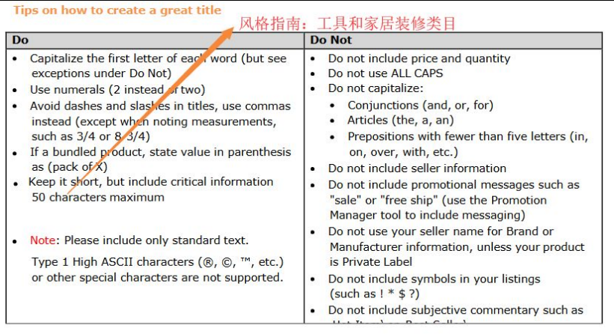
 |  | 五点 | 卖点1-3： 根据人的需求，吸引客户眼球，激发购买的需求和欲望（最基本的三个需求） 卖点4： 前3个卖点直击客户痛点和需求后，卖点4需要配合创造“客户惊喜”， 比如这个是有独特的包装的，非常适合节日送礼，并且赠送的小礼品实用性特别强，不仅仅是可以和我们卖的产品配套使用，在其他场景也能使用。 卖点5: 取得客户信任，消除客户顾虑，尤其是高客单价的一些产品，需要通过一些保证进一步刺激客户下单-多久时间可以回复客户的问题也可以写下 | 关于卖点 1. 总结性文字提炼 2. 诙谐幽默的卖点解说 3. 产品附加值的体现 4. 公司实力展示
 |  | 长描述/A+ | 说明型 故事型
 |  | ST | ①不能堆砌关键词 ②不跟标题重复 ③放入核心关键词，广告主推词，前期3-5个，后面慢慢根据自己的广告数据再添加 ④没有好的词可以先不填
到货-W1 | 新品上线 去除客户成交顾虑 | QA | 1.制造互动噱头→提高客户参与度与关注度 提升品牌热度 2.重复直击痛点→ 解决客户对产品疑问（从竞品的差评中找问题） 引导购买 3.老品带新品→ 同一产品变体／店铺不同产品给新品引流（老客户召回，比如问你增加的红色或者白色跟之前有什么区别？这个产品(链接)与现在的有什么不同） 4.批量埋词→ 问和答中都可以埋下要做的词 增加关键词搜索权重 有节奏的递增 5.第一周4Q4A（一条链接一天不超2Q2A，注意安全） | 记录数据
 |  | 测评加购心愿单 | ①真人测评10个（一天1-2单，测评关键词为标题中的主推词）先不留评，刷销量 ②加购10个，对比同行 ③加入心愿单10个 | 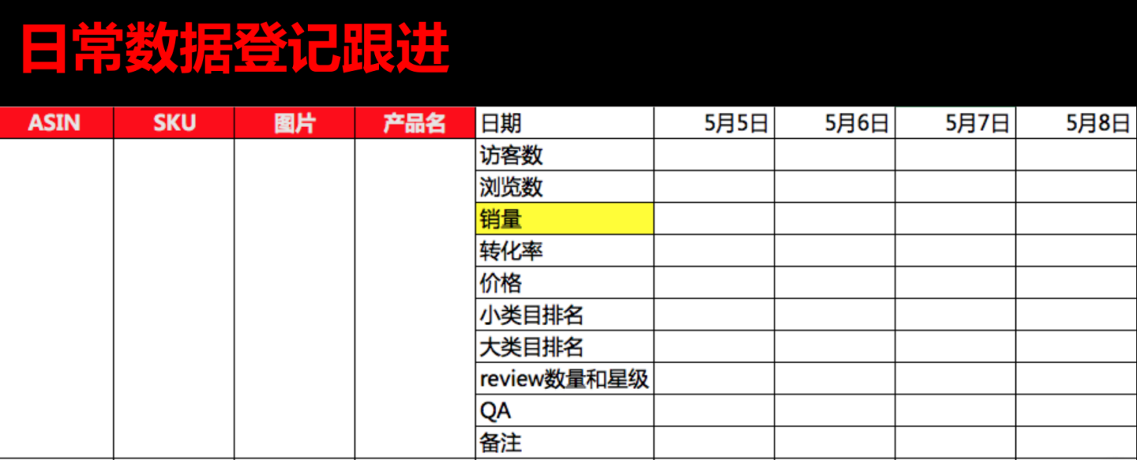
 |  | 促销 | ①Coupon正常折扣 ②巨额coupon配合自动广告 ③查看有没有deal推荐 ④coupon加promotion结合促销 注意预算和时间的设置 注意促销叠加 | 巨额优惠券是相对的概念，一定要多试下折扣力度或者折扣方式 1.前三页尤其第一页没有人用，5%（可视角度5%效果＞－1美金） 2.看前三页折扣力度，做低于最高力度的折扣（相对巨额） 3.根据受众群体以及其他因素来选择money off 还是percentage off（多测试）
 |  | 评论 | 根据反查竞争对手及BSR的排名情况，先制定一个评论的数量需要达到多少才能进入小类100，然后预计第一个月内每周安排测评，均衡到每周去 ①后台邀评 ②Vine计划第一周提交最多5个（由于回评率低，提交数量过多，会浪费名额） ③找服务商布局1-3个VP，同时自己要回评；也可以再测评单安排2个好评 | 权重排序：视频＞图片＞文字
 |  | PPC | ①一组高竞价自动广告，跑搜索词 ②一组低价自动广告，跑关联位，捡漏 ②投放商品定位，(选择有优势的竞品)提高曝光，蹭关联流量 | 自动开启原因： 1.从搜索词检查listing的埋词是否有问题 2.帮listing扩展收录词 3.为手动选词做准备 设置tips： 1.竞价先设置最高价位，跑一段时间检验listing没问题后再降到最低 2.手动如果有确定的词也可以同时打精准 3.竞价策略：先固定，而后提高和降低，最后只降低清场 4.预算设置在不消耗完的情况下，比需要花费的多2倍或者更多一点比较OK | 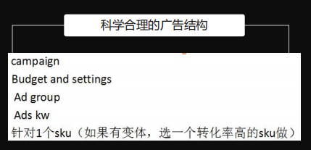
W2 | 引流+转化 | PPC优化 | ①查看是否有数据，CTR是否正常，主图listing关键词是否OK（正常可以再观察一周，不正常立即做调整，文案的优化） ②查看数据是否可以有新品开发方向 | 优化时间间隔不可太短，否则数据的延迟会 使数据不准确，或者很差 广告的权重呢，前两个月是前两个月是以点击率为主，ctr为主，不是转换率
 |  | QA | 1.制造互动噱头→提高客户参与度与关注度 提升品牌热度 2.重复直击痛点→ 解决客户对产品疑问（从竞品的差评中找问题） 引导购买 3.老品带新品→ 同一产品变体／店铺不同产品给新品引流（老客户召回，比如问你增加的红色或者白色跟之前有什么区别？这个产品(链接)与现在的有什么不同） 4.批量埋词→ 问和答中都可以埋下要做的词 增加关键词搜索权重 有节奏的递增 5.第二周8Q8A（一条链接一天不超2Q2A，注意安全）
 |  | check 关键词排名 | ①监测关键词的自然排名和自然流量，监测关键词的广告排名和广告流量，做好记录 ②检查出单词的排位和销量 ③检测关键词有没有被A9算法收录进去（自己正在做的词/品牌+产品asin，显示在自然位置就是OK的）
 |  | 评论 | ①本周安排1个视频评论，1-3条文字评论 ②自然单也可以催评 ③安排三星卡位
 |  | check 产品质量 | 根据评论及反馈，看产品是否会有问题，及时做改进
W3 | 站内外结合加大力度 | PPC优化 | 通过两周的数据检查listing没问题，接下来优化广告放量 ①查看转化率，流量是否OK，量化标准有没有达到 ②查看商品定位广告效果，2周的数据相对于较多，个人觉得这个广告也可以跟竞争对手做关联，但是也要及时撤掉，2-4周内作判断；同时因为ASIN广告不会帮助关键词收录，所以不论是否达到效果都可以停掉） ③通过自动的数据，创建手动广泛，词组，精准匹配，竞价*3倍（这个如果已经有好的词可以打，可以在一开始同时创建，后期定时优化） | ①手动广泛bid不用太高，保证有一定的流量就可以 ②以词组和精准为主打 ③出价策略：精准＞词组＞广泛＞自动 广告曝光点击少的常规6大原因： 关键词布局厚度不够 广告的预算不够 广告的出价很低 广告的结构设置不合理 广告没有足够的时间展示 货不对板
 |  | QA+评论 | ①第三周10Q10A ②本周安排一个图片评论，1-3条文字评论 ③对自然评论进行回复
 |  | 促销 | ①站内deal是否有推荐 ②站外deal是否有合适的
 |  | 补货 | 监控出单情况，在本周末前给出补货建议（空运+海运结合）
W4 | 销量快车道 | PPC优化 | 本周主要看数据报表，刚推一款新品的时候尽量沉稳，看2-3周的数据后再真正优化广告部分 1）高点击，无转化的关键词可以否定； 2）高点击低转化的词需要分析是词的问题还是Listing的问题，如果问题无法解决，可以降价； 3）高转化的词可以考虑放进精准组单独提高出价以增加出单 根据流量的动态平衡观察广告的自动会不会影响你的手动，利润是否可以cover所有的花费，是否需要把流量权重转移到手动 | 关于广告错误思维 1. 过分控制Acos 2. 低预算和低出价 3. 没及时做否定无效流量 4. 故意让预算超出 5. 从不分析报表 导致PPC广告成本增高的几个原因： 1.广告暂停：因为关键词质量得分降低，导致了即便出价更高也很难恢复到原来的状态 2.Listing优化频繁：LISTING权重重新计算 3.增加变体：流量分流，权重分出去 4.产品涨价：产品的转化率降低 5.断货：影响产品的转化率和权重
 |  | QA+评论 | ①第四周15Q15A ②本周安排一个图片评论，1-3条文字评论 ③对自然评论回复 ④查看是否有差评，是否会影响星级，想办法解决（如果前期工作做好，不是质量问题的差评至少不会对我们产生太大的影响
 |  | 促销 | ①继续查看站内外的deal，是否可报 ②coupon可以适当调低折扣 ③promotion也可以适当降低或者停掉 | 后期可以慢慢调整为以利润为主， 各种折扣的幅度可以适当降低
After a Month |  |  | ①人为干预一个月，服务商质量优质应该可以稳定出单 ②减少测评刷单，可以做些催评来增加自然留评率 ③每天看数据是否有异常，测评刷单等有没有被亚马逊检测到，有没有掉评，有没有恶意差评，恶意点击广告，及时观察到才能及时解决 ④广告数据每天看，7-14天做一次优化，保证质量得分

美国美甲市场竞品信息
 |  |  |  |  |  |  |  |  |  |  | 主要参数
图片 | 品牌 | ASIN | 价格 | 总评论数 | 评分 | 类目排名 | 月销量 | 日销量 | 上架时间 | 链接 | 变体数目 | 发丝成分 | 是否染烫 | 发丝密度 | 颜色 | 尺寸 | 特点 | Title
 | Hermosa | B07NPLX9RL | $110.79 | 4,323 | 4.2 | #4,509 in Beauty & Personal Care #28 in Hair Replacement Wigs | 2,277 | 76 | 03/01/2019 | https://amzn.to/3q6re8h | 8种尺寸；4种款式 | 人发蕾丝前假发材质；100％未经加工的原始巴西直发假发 | 可染汤 和漂白；可重复使用 | 150 | 自然色 | 22.5英寸 | 由100％的人类头发制成的。 样式简单，可以重新设定样式，进行染色或烫染，以获得更自然的外观。 翻盖长度为22.5英寸，带有可调节的皮带 | Hermosa 9A Lace Front Wigs Human Hair with Baby Hair Pre Plucked Bleached Knots Remy Brazilian Straight Lace Wigs for Black Women Natural Color 16inch
 | Muokass | B07TX8PNLG | $85.99 | 4459 | 3.9 | #5,828 in Beauty & Personal Care #37 in Hair Replacement Wigs | 2,106 | 70 | 07/28/2019 | https://amzn.to/3r7u3ar | 6种尺寸；5种款式 | 100％人发蕾丝封闭假发，巴西高品质人发 | 可染和漂白 | 150 | 自然色 | 22.5英寸 | 由100％的人类头发制成的。 它带有帽子，松紧带和梳子，以确保您从中获得最大收益。 颜色可以染色或漂白，具体取决于您的喜好 | Muokass 4x4 Lace Front Wigs Straight Hair Brazilian Virgin Human Hair Lace Closure Wigs For Black Women 150% Density Pre Plucked With Elastic Bands Natural Color Hairline (20 Inch, straight wig)
 | Larhali | B07V4D7WKM | $96.69 | 4964 | 3.8 | #7,542 in Beauty & Personal Care #60 in Hair Replacement Wigs | 1,725 | 58 | 03/14/2018 | https://amzn.to/305il44 | 12种尺寸；5种款式 | 100％未加工的巴西人发蕾丝前假发，最优质的巴西维京人发质 | 可染和漂白 | 150 | 自然色 | 16英寸 | 由100％未经加工的人发制成的。 柔软丝滑，具有自然的全长发际线。 假发有10到26英寸的两种不同长度。 它们很容易固定到位，而不必担心它们会随着时间的推移而缠结或损坏。 | Ucrown Hair Lace Front Wigs Brazilian Body Wave Human Hair Wigs for Black Women (16 inch) 150% Density Pre Plucked with Baby Hair Natural Black
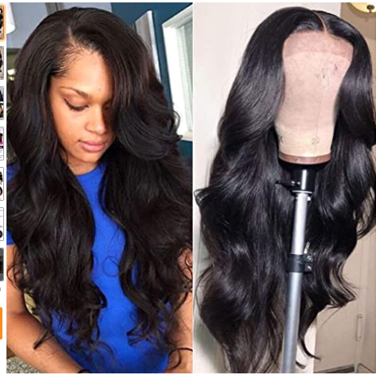 | Wingirl | B07RLBR1LG | $101.59 | 3192 | 4.1 | #11,625 in Beauty & Personal Care #128 in Hair Replacement Wigs | 1,090 | 36 | 03/01/2018 | https://amzn.to/3kyBTHI | 7种尺寸；2种款式 | 100％维京人发，巴西人体波浪蕾丝前发，人发 | 可以拉直，卷曲，漂白和定型为自己的头发。 | 150 | 自然色 | 16英寸 | 100％原始的人类头发制成的。 造型简单，可以像头发一样拉直，卷曲，漂白或定型。 蕾丝前假发的尺寸为13x4英寸，带中号帽子（22.5英寸），棕色蕾丝可调节绑带，穿着更舒适。 每顶假发重量为150-240克 | Wingirl 13×4 Lace Front Human Hair Wigs for Women Pre Plucked Hairline 150% Denisty Brazilian Body Wave Lace Front Wigs with Baby Hair Natural Color (16Inch)
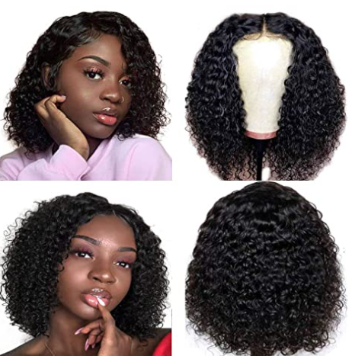 | Ainmeys | B085HM9GY1 | $62.99 | 3112 | 4.1 | #9,841 in Beauty & Personal Care #97 in Hair Replacement Wigs | 1,575 | 53 | 02/20/2018 | https://amzn.to/3qbWjqV | 4种尺寸；3种款式 | 卷发蕾丝闭合假发；真正优质的人类头发制成 | 本色，可染，拉直，漂白，卷曲和重塑为自己的头发 | 150 | 自然色 | 10英寸 | 由真正优质的人类头发制成的。 它们柔软，浓密，无缠结，自然色，可以染，拉直，漂白，卷曲和重新定型为您的头发。 他们正在冰壶安全。 梳子和可调式皮带适合大多数人 | Ainmeys short bob wigs 4x4 lace closure wigs brazilian curly wave Lace Front wigs human hair curly bob wigs for black women 150% Density Pre Plucked with bady hair (10inch, 4x4 lace closure)
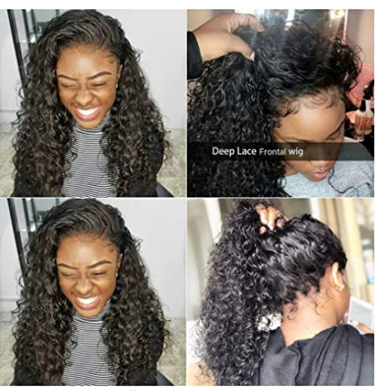 | Releek | B07KC2P76P | $100.00 | 4947 | 4.1 | #23,423 in Beauty & Personal Care #346 in Hair Replacement Wigs | 500 | 17 | 01/01/2019 | https://amzn.to/3dYNVIV | 7种尺寸；1种款式 | 8A级100％未经加工的巴西维京人发 | 可以染，烫，漂白，突出，卷曲或定型为自己的头发 | 150 | 自然色 | 16英寸 | 用真人发制成 可以染色，烫发，漂白和卷曲 两根可调节的皮带，舒适贴合 | Releek Human Hair Lace Front Wigs for Black Women 13x4 Ear to Ear Lace Frontal Wigs Brazilian Deep Wave Wigs with Baby Hair Pre Plucked 100% Unprocessed Brazilian Virgin Hair Wigs Human Hair
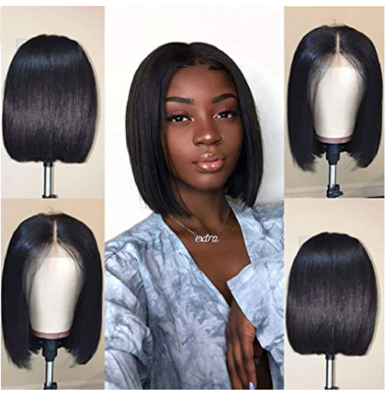 | Jaja Hair | B07M71P87Q | $87.99 | 4942 | 3.9 | #12,500 in Beauty & Personal Care #140 in Hair Replacement Wigs | 1,006 | 36 | 11/16/2018 | https://amzn.to/3sEFh6v | 4种尺寸；1种款式 | 巴西直发短鲍勃人发假发 |  | 130 | 中棕色 | 12英寸 | 用真人发制成 可以染色，烫发，漂白和卷曲 两根可调节的皮带，舒适贴合 | Short Straight Bob Wigs Human Hair 13x4 Lace Front Wigs for Black Women 130% Density Pre Plucked with Baby Hair Natural Black Color 12 Inch
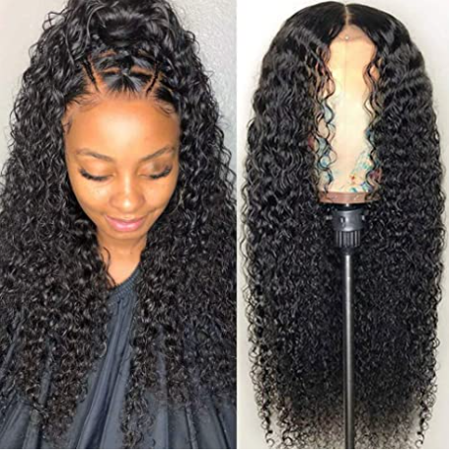 | CYNOSURE | B07R2LS53D | $108.79 | 3723 | 4.2 | #5,629 in Beauty & Personal Care #34 in Hair Replacement Wigs | 1,447 | 48 | 05/25/2019 | https://amzn.to/381DzEp | 9种尺寸；5种款式 | 婴儿发 | 可以重新定型，染色，烫发，耐用，可重复使用，持久保持良好的护发效果 | 150 | 中号棕色 | 16英寸 | 用人发制成 可以染色，烫染和重新定型 六个可调式皮带，完美贴合 | CYNOSURE Lace Front Wigs Human Hair Pre Plucked Brazilian Kinky Curly Lace Frontal Wig with Baby Hair 9A Natural Hair Wigs for Black Women(16, Curly Wigs)
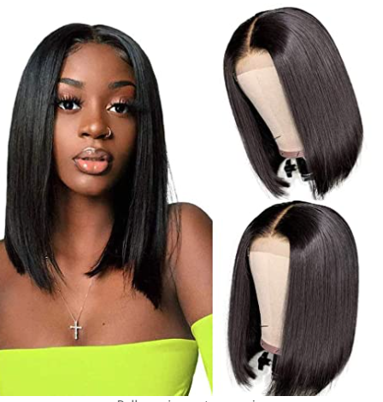 | CHEETAHBEAUTY | B085HPN1SW | $64.99 | 2363 | 3.8 | #3,535 in Beauty & Personal Care #8 in Hair Replacement Wigs | 3,727 | 107 | 07/31/2019 | https://amzn.to/304zUkQ | 11种尺寸；4种款式 | 假发巴西维京人发 | 可染，漂染，卷曲和重新定型。 | 130 | 柔软中棕色 | 12英寸 | 头发材料：4x4短鲍勃假发巴西维京人发，自然健康，柔软紧实，不脱落，不缠结。 头发质量：这根头发是由自然的人类头发制成。 它具有自然的发际线。柔软舒适，柔滑丝滑。 | 12 Inch Short Bob Wigs Human Hair Lace Closure Wigs Brazilian Virgin Human Hair Straight Bob lace Front Wigs For Black Women Pre Plucked with Baby Hair Natural Black
 | BLY | B07MXVQ6YS | $81.99 | 5222 | 3.8 | #7,249 in Beauty & Personal Care #57 in Hair Replacement Wigs | 2,044 | 56 | 04/18/2019 | https://amzn.to/3kBoy1a | 4种尺寸；3种款式 | 8A巴西维京人发短发 | 丝质直发，可染卷发，可根据需要重新定型 | 150 | 浅褐色 | 10英寸 | 8A巴西维京人发短发，自然健康，柔软有弹性，无脱落和缠结；穿着时更自然，透气耐用的蕾丝材料使其更舒适 华丽自然丝滑直发，可染卷发，可根据需要重新定型 | BLY Short Straight Bob Wigs Brazilian Virgin Human Hair Lace Front Wigs Human Hair (10inch) 13x4 Lace Part 150% Density Pre Plucked with Baby Hair
 | Jessicahair | B075GGWP17 | $127.20 | 4485 | 4.1 | #5,198 in Beauty & Personal Care #30 in Hair Replacement Wigs | 1,719 | 76 | 10/27/2017 | https://amzn.to/309PEmx | 7种尺寸；4种款式 | 100％高品质巴西雷米人发 | 可水洗，染色，烫染，卷曲，拉直，耐用，可恢复，洗后返还相同的质地。 | 150 | 自然色 | 14英寸 | 丝滑，柔滑，无缠结，无脱落，可水洗，染色，烫染，卷曲，拉直，耐用，可恢复，洗后返还相同的质地。 | Jessica Hair 13x6 Lace Front Wigs Human Hair Short Bob Wigs Pre Plucked With Baby Hair Curly Brazilian Remy Hair Wigs For Black Women (14 Inch with 150% density)
 | Kameilun | B085KZXPZP | $77.20 | 1259 | 3.8 | #10,004 in Beauty & Personal Care #107 in Hair Replacement Wigs | 1,298 | 41 | 10/17/2019 | https://amzn.to/3b8NWbm | 10种尺寸；4种款式 | 100％高品质9A级巴西维京人发假发 | 可以重新设置样式，例如卷曲和拉直。 | 150 | 自然色 | 12英寸 | 100％高品质9A级巴西维京人发假发，身体波浪，无脱落和缠结，柔软丝滑，饱满浓密。紧实整齐，无干端。可以重新设置样式，例如卷曲和拉直。 | Body Wave Lace Front Wigs Human Hair Pre Plucked with Baby Hair 150% Density Unprocessed Brazilian Virgin Human Hair Lace Front Wigs for Black Women (12inch)
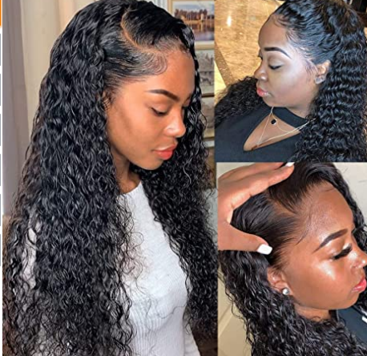 | Vedusal | B083TKZ6JX | $99.99 | 856 | 4.0 | #13,717 in Beauty & Personal Care #198 in Hair Replacement Wigs | 740 | 38 | 02/17/2020 | https://amzn.to/3tnDYJt | 9种尺寸；4种款式 | 黑人女性的150％密度13x4自然人发 | 可以重新定型，染色，烫发，耐用，可重复使用 | 150 | 中号棕色蕾丝色 | 22.5英寸 | 可以重新定型，染色，烫发，耐用，可重复使用，持久保持良好的护发效果 | Vedusal Curly Lace Front Wigs Human Hair 150% Density Pre Plucked Brazilian Human Hair Wigs for Black Women 9A Kinky Curly Wig Natural Color with Baby Hair (16 inch, 13x4 Curly wigs)
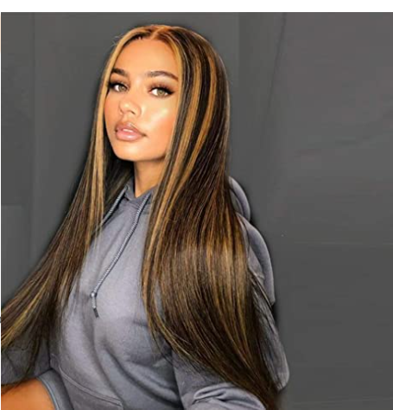 | AISI QUEENS | B08CVF3TTL | $25.99 | 1236 | 3.7 | #4,175 in Beauty & Personal Care #14 in Hair Replacement Wigs | 3,274 | 84 | 06/02/2020 | https://amzn.to/2NRqPJK | 7种尺寸；1种款式 | 优质合成头发制成 |  |  |  |  | 1. 很普通的降噪耳机 2. 10 块钱 Coupon

 | 14
 | 21254
 | 30363

 |  |  |  | 品牌Model占比
 | 销量 | 占比 |  | 品牌 | 数量 | 占比
 | 2,277 | 11% |  | Hermosa | 32 | 9%
 | 2,106 | 10% |  | Muokass | 30 | 8%
 | 1,725 | 8% |  | Larhali | 60 | 16%
 | 1,090 | 5% |  | Wingirl | 14 | 4%
 | 1,575 | 7% |  | Ainmeys | 12 | 3%
 | 500 | 2% |  | Releek | 7 | 2%
 | 1,006 | 5% |  | Jaja Hair | 4 | 1%
 | 1,447 | 7% |  | CYNOSURE | 45 | 12%
 | 3,727 | 18% |  | CHEETAHBEAUTY | 44 | 12%
 | 2,044 | 10% |  | BLY | 12 | 3%
 | 1,719 | 8% |  | Jessicahair | 28 | 8%
 | 1,298 | 6% |  | Kameilun | 40 | 11%
 | 740 | 3% |  | Vedusal | 36 | 10%
 | 21254 |  |  |  | 364

 |  |  |  | 售价品牌细分占比
 | 销量 | 占比 |  | 售价 | 品牌 | 销量
 | 3996 | 19% |  | $60-$70 | CHEETAHBEAUTY | 3727
 | 3037 | 14% |  | $110以上 | Hermosa | 2,277
 | 2465 | 12% |  |  | Muokass | 2106
 | 5156 | 24% |  | $80-$90 | BLY | 2044
 | 1298 | 6% |  |  | Larhali | 1725
 | 5302 | 25% |  |  | Jessicahair | 1,719
 | 21254 |  |  |  | Ainmeys | 1575
 |  |  |  |  | CYNOSURE | 1447
 |  |  |  | $70-$80 | Kameilun | 1298
 |  |  |  | $100-$110 | Wingirl | 1,090
 |  |  |  |  | Jaja Hair | 1006
 |  |  |  | $90-$100 | Vedusal | 740
 |  |  |  |  | Releek | 500
 |  |  |  |  |  | 21254

 |  |  |  | Review数量Model数量占比 |  |  |  |  | 上架时间销量占比
 | 销量 | 占比 |  | Review数量 | 数量 | 品牌 |  |  | 上架时间 | 数量 | 销量 | 占比
 | 0 | 0% |  | 500-1000 | 1 | Vedusal |  |  | 2020年 | 1 | 740 | 3%
 | 740 | 3% |  | 1000-2000 | 1 | Kameilun |  |  | 2019年 | 7 | 13399 | 61%
 | 1298 | 6% |  | 2000-3000 | 2 | CHEETAHBEAUTY |  |  | 2018年 | 4 | 6271 | 28%
 | 3727 | 18% |  | 3000-4000 | 3 | CYNOSURE |  |  | 2017年之前 | 1 | 1719 | 8%
 | 4112 | 19% |  |  |  | Wingirl |  |  |  |  | 22129
 | 9333 | 44% |  |  |  | Ainmeys
 | 2044 | 10% |  | 4000-5000 | 6 | Jessicahair
 | 21254 |  |  |  |  | Releek
 |  |  |  |  |  | Jaja Hair
 |  |  |  |  | 4 | Hermosa
 |  |  |  |  |  | Muokass
 |  |  |  |  |  | Larhali
 |  |  |  | 5000以上 | 1 | BLY
 |  |  |  |  | 14

 |  |  |  |  |  |  |  | 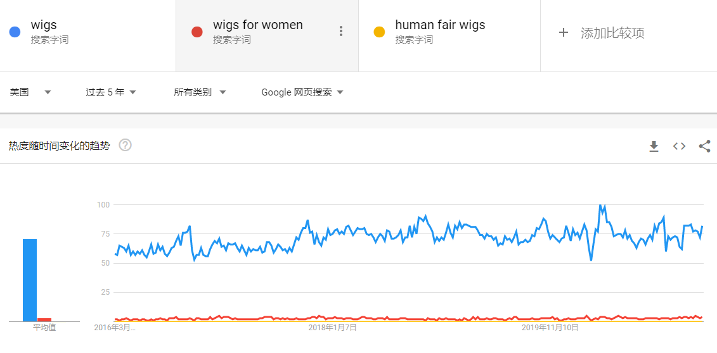

月销量对比
Hermosa | 2,277
Muokass | 2,106
Larhali | 1,725
Wingirl | 1,090
Ainmeys | 1,575
Releek | 500
Jaja Hair | 1,006
CYNOSURE | 1,447
CHEETAHBEAUTY | 3,727
AISI QUEENS | 3,274
BLY | 2,044
Jessicahair | 1,719
Kameilun | 1,298

